PriceTags
Идентификатор | 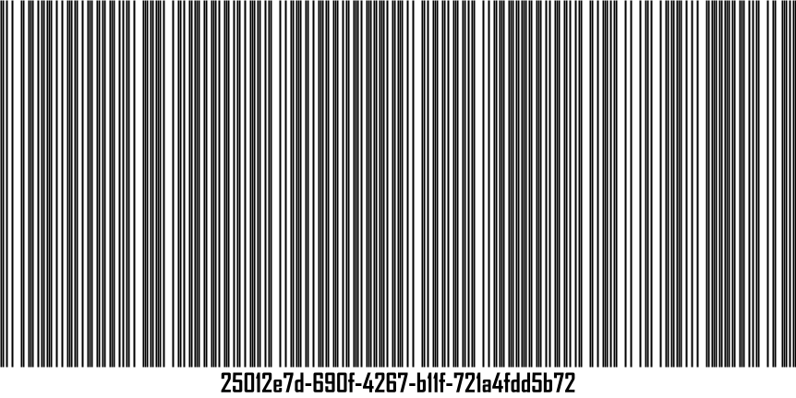
Наименование | дарницкий
Производитель | хз3
Цена | 2,50

Идентификатор | 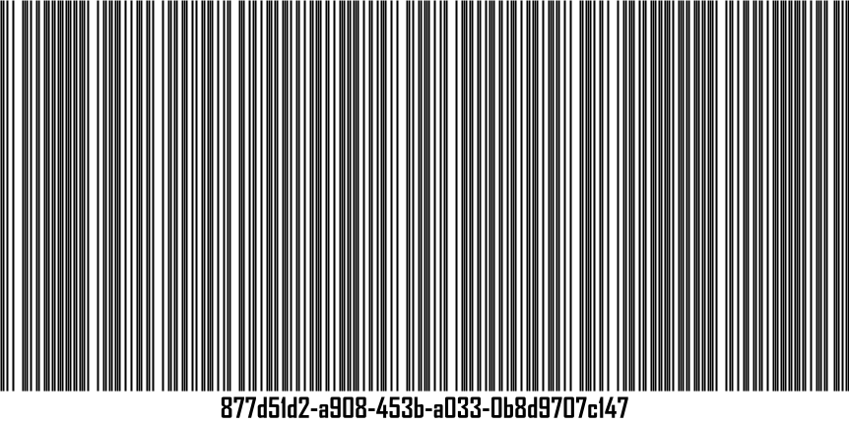
Наименование | молоко2
Производитель | игра
Цена | 2,60

Идентификатор | 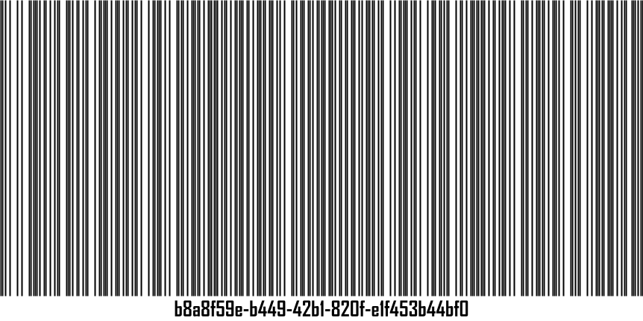
Наименование | молоко3
Производитель | игра
Цена | 2,40

